DATOS
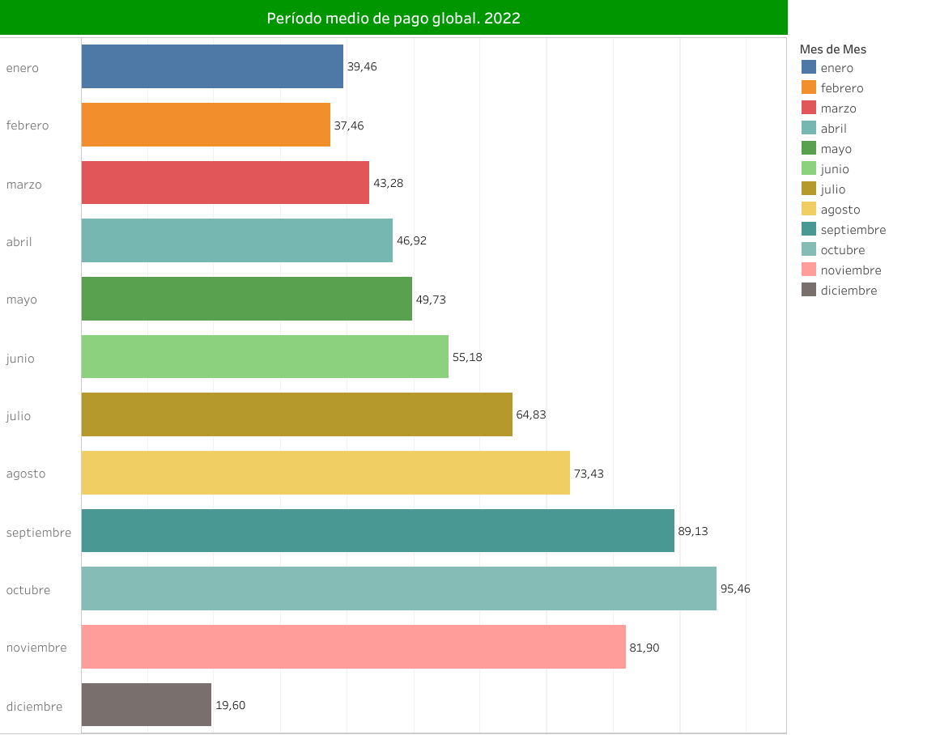
 |  |  | Presupuesto trimestral de Tesoreria -1ER. TRIMESTRE 2023-
 |  |  | F.1.1.9 Calendario, Presupuesto de Tesoreria y necesidades de endeudamiento o exceso de tesorería

Corporacion : | AYUNTAMIENTO DE ALCOBENDAS
Entidad : | AYUNTAMIENTO
 |  |  |  |  |  |  |  | (importes en €)
Concepto | Recaudacion/Pagos reales y estimados
 | Trimestre cerrado Recaudación/Pagos acumulada al final del trimestre vencido (2) |  |  | Previsiones Trimestre en curso |  |  |  | Prevision inicio PRÓXIMO TRIMESTRE
 |  |  |  | Prevision Recaudación/Pagos en cada mes (3) |  |  | Prevision Recaud./Pagos en el trimestre (4)
 | Corriente | Cerrados | Total (1) | ENERO | FEBRERO | MARZO
Fondos líquidos al inicio del periodo (1) |  |  | 113,220,177.07 | 113,220,177.07 | 88,059,177.07 | 81,481,177.07 | 101,893,177.07 | 101,893,177.07

Cobros presupuestarios | 0 | 0 | 49,413,000.00 | 7,577,000.00 | 7,423,000.00 | 34,413,000.00 | 49,413,000.00
1. Impuestos directos |  |  | 0 | 1,500,000.00 | 1,500,000.00 | 27,130,000.00 | 30,130,000.00
2. Impuestos indirectos |  |  | 0 | 600,000.00 | 600,000.00 | 600,000.00 | 1,800,000.00
3. Tasas y otros ingresos |  |  | 0 | 1,284,000.00 | 1,130,000.00 | 2,460,000.00 | 4,874,000.00
4. Transferencias corrientes |  |  | 0 | 3,184,000.00 | 3,184,000.00 | 3,184,000.00 | 9,552,000.00
5. Ingresos patrimoniales |  |  | 0 | 1,003,000.00 | 1,003,000.00 | 1,003,000.00 | 3,009,000.00
6. Enajenación de inversiones reales |  |  | 0 | 0.00 | 0.00 | 30,000.00 | 30,000.00
7. Transferencias de capital |  |  | 0 | 0.00 | 0.00 | 0.00 | 0.00
8. Activos financieros |  |  | 0 | 6,000.00 | 6,000.00 | 6,000.00 | 18,000.00
9. Pasivos financieros |  |  | 0 | 0.00 | 0.00 | 0.00 | 0.00
Cobros no presupuestarios |  |  | 0 | 0.00 | 0.00 | 0.00 | 0.00
Cobros realizados pendientes de aplicación definitiva |  |  | 0 | 0.00 | 0.00 | 0.00 | 0.00

Pagos Presupuestarios | 0 | 0 | 51,870,000.00 | 29,148,000.00 | 11,361,000.00 | 11,361,000.00 | 51,870,000.00 | 0.00
1. Gastos de personal |  |  | 0 | 3,400,000.00 | 3,400,000.00 | 3,400,000.00 | 10,200,000.00
2. Gastos en bienes corrientes y servicios |  |  | 0 | 21,331,000.00 | 4,500,000.00 | 4,500,000.00 | 30,331,000.00
3. Gastos financieros |  |  | 0 | 21,000.00 | 15,000.00 | 15,000.00 | 51,000.00
4. Transferencias corrientes |  |  | 0 | 200,000.00 | 200,000.00 | 200,000.00 | 600,000.00
5. Fondo de contingencia y Otros imprevistos |  |  | 0 | 0.00 | 0.00 | 0.00 | 0.00
6. Inversiones reales |  |  | 0 | 600,000.00 | 600,000.00 | 600,000.00 | 1,800,000.00
7. Transferencias de capital |  |  | 0 | 0.00 | 0.00 | 0.00 | 0.00
8. Activos financieros |  |  | 0 | 6,000.00 | 6,000.00 | 6,000.00 | 18,000.00
9. Pasivos financieros |  |  | 0 | 0.00 | 0.00 | 0.00 | 0.00
Pagos no presupuestarios |  |  | 0 | 3,590,000.00 | 2,640,000.00 | 2,640,000.00 | 8,870,000.00
Pagos realizados pendientes de aplicación definitiva |  |  | 0

Fondos (TEÓRICOS) al final del periodo |  |  |  | 88,059,177.07 | 81,481,177.07 | 101,893,177.07 | 101,893,177.07

Prevision minimo de Tesoreria |  |  |  | 7,011,000.00 | 6,055,000.00 | 6,055,000.00
(incluye gastos de personal, pasivos financieros y pagos a H.P. y S.Soc)
Necesidad de endeudamiento/ |  |  | 0 | 81,048,177.07 | 75,426,177.07 | 95,838,177.07 | 101,893,177.07
/ excedente tesoreria

 |  |  | OBSERVACIONES:
(1) En el concepto "Fondos líquidos al inicio del periodo" se refleja: - En la columna "Trimestre cerrado Recaudación/Pagos acumulados al final del trimestre vencido " el importe de los fondos líquidos existentes al comienzo del año. - En las columnas de "Previsiones Trimestre en curso - Prevision Recaudación/Pagos en cada mes" el importe de los fondos líquidos previstos al comienzo de cada mes. - En la columna de "Previsión inicio PRÓXIMO TRIMESTRE", el importe de los fondos líquidos previstos para el inicio del siguiente trimestre.
(2) Los importes de Recaudación/Pagos en las columnas "Trimestre cerrado Recaudacion/Pagos acumulada al final del trimestre vencido" se corresponden con el TOTAL de Recaudación/Pagos ACUMULADOS realizados en el ejercicio hasta el final del trimestre vencido
(3) Los importes de Recaudación/Pagos en las columnas "Previsiones Trimestre en curso - Prevision Recaudación/Pagos en cada mes" se corresponden con los importes de Recaudación/Pagos que se prevén realizar en el MES correspondiente.
(4) Los Cobros/Pagos en la columna "Prevision Recaud/Pagos en el trimestre" se corresponden con el total de Recaudación/Pagos previsto realizar en el trimestre en curso

PERIODOS MEDIOS DE PAGO (PMP) 2022
Institución: PMP GLOBAL

